Deel 1 de Botter
Opname werktuigbouwkundige installaties scholen |  |  |  | Algemene informatie

In het gebouw zijn de verwarmingsystemen verdeelt in twee delen. Deel 1 is voor de linkerzijde van het gebouw ruimte 1 t/m 9. Deel 2 is voor de rechterzijde van het gebouw ruimte 10 t/m 18. Voor deel 1 zijn er 2 warmteopwekkers. Twee gasketels van Remeha Quinta Pro 90.
In de lokalen hangen platenradiatoren type 33 met Danfoss thermosstaatkranen. In de algemene ruimtes hangen platenradiatoren type 21 met danfoss thermosstaatkranen. De toevoer van verse lucht gaat via de klapramen in de verschillende ruimtes. Verder hangt er in de keukens een close in boilers. Tot slot is het gehele gebouw voorzien van TL-buizen verlichting.
Opdrachtgever | OZHW
Contactpersoon
Objectgegevens

Informatief
Naam object | De Botter
Type | Schoolgebouw

Classificatie
Gebouwtype | Schoolgebouw
Subtype | Basisschool
Daktype
Gebouwhoogte

Adresgegevens
Straat | Voorn
Huisnummer | 11
Toevoeging
Volgnummer
Postcode | 2986 JA
Plaats | Ridderkerk

Registratiegegevens invoer
Opnamedatum (bezoekdatum) | 2021-12-09
Uitgevoerd door | Jibril Qorane

Verwarming

Warmteopwekkers
Functie
Omschrijving | Gasketel 1 | Gasketel 2
Fabrikant | Remeha | Remeha
Type | Quinta Pro 90 | Quinta Pro 90
Capaciteit | 90 | 90
Bouwjaar | Onbekend | Onbekend
Ketelnummer | 102KT01 | 102KT02
Stookconfiguratie | Type C | Type C
Uitwendige staat | Goed | Goed
Ketelafsluiters | Ja | Ja
Type | CIM VAL | CIM VAL
DN | 32 | 32
Drukveiligheid | Ja | Ja
Type | SVE | SVE
DN | 20 | 20
Druk | 3 Bar | 3 Bar
Trechter en afvoer | Wordt op grond gegooid | Wordt op grond gegooid
Rookgasafvoer | Kunststof | Kunststof
Luchttoevoer | Kunststof | Kunststof
Opmerking

Regeling
Fabrikant | Door ketel zelf geregeld
Type
Soort
Opmerking

Vulinstallatie
Omschrijving | Met slang
Fabrikant
Type
Overige functies
Opmerking

Luchtafscheiding
Soort | Luchtpot
Fabrikant | Flamco
Type | Flexvent
Diameter | 15
Opmerkingen

Filter
Omschrijving
Fabrikant | Niet aanwezig
Type
Soort
Diameter
Opmerkingen

Expansievoorziening
Soort | Expansie vat ketel 1 | Expansie vat ketel 2 | Expansievat systeem | Expansievat systeem
Fabrikant | Reflex | Reflex | Reflex | Reflex
Type | N | N | N | N
Inhoud | 12 | 12 | 80 | 80 | L
Voordruk | 1 | 1 | 1.5 | 1.5 | Bar
Aansluitgroep | Op de ketel | Op de ketel
Opmerking

Pompen
Ketelpomp | Ketel 1 | Ketel 2
Fabrikant | Grundfos | Grundfos
Type | UPM 2 25-70 | UPM 2 25-70
Schakeling
Voeding | 230 v (1x) | 230 v (1x)

Groepspomp | Algemeen | Groep 1 | Groep 2 | Groep 3 | Groep 4
Fabrikant | Grundfos | Grundfos | Grundfos | Grundfos | Grundfos
Type | UP S32-80 | UPS 25-60 | UPS 25-60 | UPS 25-60 | UPS 25-60
Schakeling
Voeding | 230 V (1x) | 230 V (1x) | 230 V (1x) | 230 V (1x) | 230 V (1x)

Tapwater pomp
Fabrikant
Type
Schakeling
Voeding

Bypass ventiel
Fabrikant | Niet aanwezig
Diameter
Instelling
Opmerking

Inregelafsluiter
 | Algemeen | Groep 1 | Groep 2 | Groep 3 | Groep 4
Fabrikant |  | SAR | SAR | SAR | SAR
Diameter |  | 32 | 32 | 32 | 32
Instelling
Opmerking

Smoorkleppen
Fabrikant
Type
Diameter
Instelling
Opmerking
 |  | Groep 1 | Groep 2 | Groep 3 | Groep 4
Driewegklep
Fabrikant klep |  | Siemens | Siemens | Siemens | Siemens
Type |  | VXD 44.32-16 | VXD 44.32-16 | VXD 44.32-16 | VXD 44.32-16
Opmerking
Motor Fabrikant |  | Siemens | Landis & Staefa | Siemens | Landis & Staefa
Type |  | SAS 31 | SQS35 | SAS 31 | SQS35

Warmtemeter
Groep | Niet aanwezig
Fabrikant flow meter
Type
Doorlaat
Fabrikant warmtemeter
Type

Warmteafgifte
Fabrikant | Het oude gedeelte botter
Type
Afsluiter
Hoeveelheid

Koeling

Fabrikant | Niet aanwezig
Type
Hoeveelheid
Huidige staat
Opmerking

Plattegrond
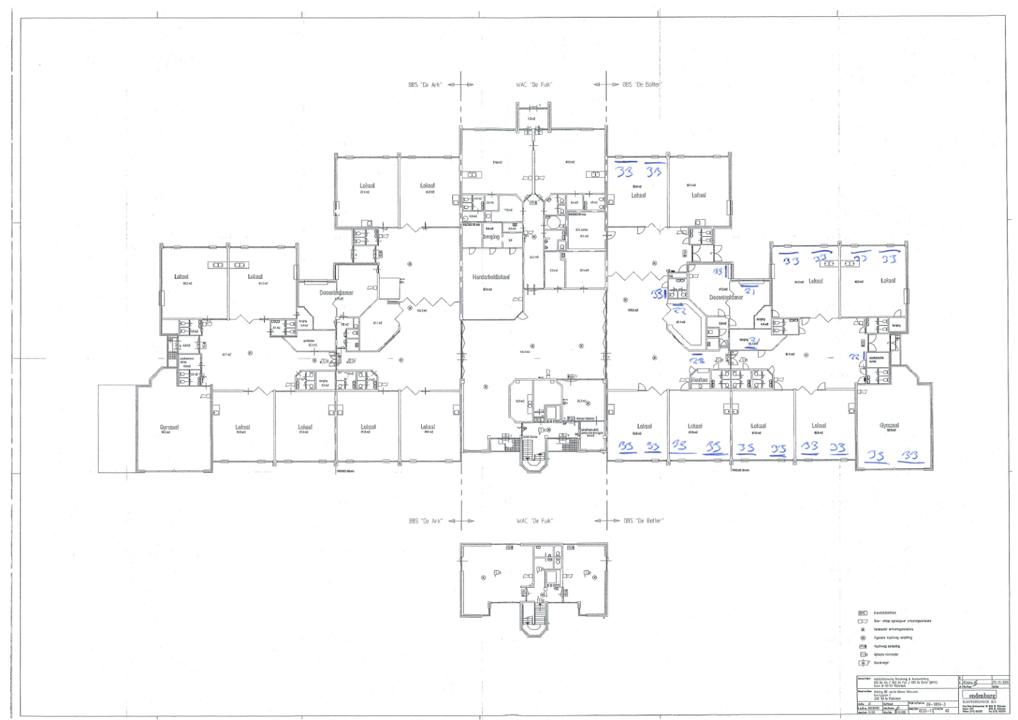
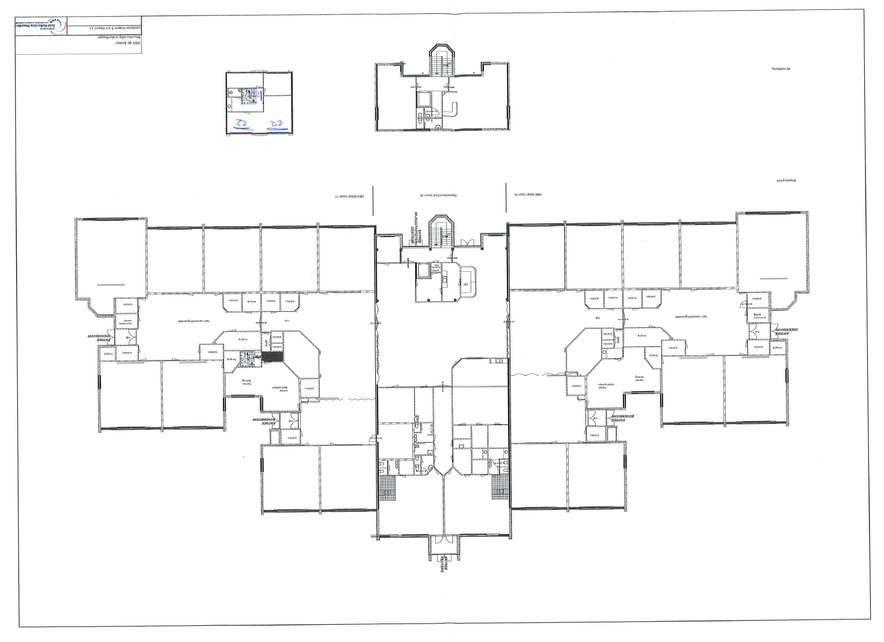

Foto
